Hoja1
1FN

Clientes |  |  |  |  |  |  | Cotizacion
ID_CLIENTES | Nombres | Apellidos | Telefono | Correo | Direccion |  | Codigo | estado | fecha | total cotizaciones

Productos |  |  |  |  |  |  | Pedidos
ID_Productos | Nombre | Descripcion | Stock | Precio_Compra |  |  | ID_PEDIDOS | Fecha_pedidos | total Pedidos | Estado

Proveedores |  |  |  |  |  |  | Movimiento Inventario
ID_Proveedores | N_Empresa | Direccion | Correo | Telefono |  |  | ID_Movimiento | Tipo Movimiento | Fecha | Cantidad | Observaciones

2FN

Clientes |  |  |  |  |  |  |  | Cotizacion
ID_CLIENTES | Nombres | Apellidos | Telefono | Correo | Direccion |  |  | Codigo | estado | fecha | total cotizaciones

Productos |  |  |  |  |  |  |  | Movimiento Inventario
ID_Productos | Nombre | Descripcion | Stock | Precio_Compra | Precio_Unitario | Precio_Venta |  | ID_Movimiento | Tipo Movimiento | Fecha | Cantidad | Observaciones

Pedidos |  |  |  |  |  |  |  | Proveedores
ID_PEDIDOS | Fecha_pedidos | total Pedidos | Estado |  |  |  |  | ID_Proveedores | N_Empresa | Direccion | Correo | Telefono

3FN

Clientes |  |  |  |  |  |  | Cotizacion
ID_CLIENTES | Nombres | Apellidos | Telefono | Correo | Direccion |  | Codigo | ID_Estado | estado | fecha | total cotizaciones

Productos |  |  |  |  |  |  |  | Proveedores
ID_Productos | Nombre | Descripcion | Stock | Precio_Compra | Precio_Unitario | Precio_Venta |  | ID_Proveedores | N_Empresa | Direccion | Correo | Telefono

Pedidos |  |  |  |  |  |  |  | Movimiento Inventario
ID_PEDIDOS | Fecha_pedidos | total Pedidos |  |  |  |  |  | ID_Movimiento | Tipo Movimiento | Fecha | Cantidad | Observaciones

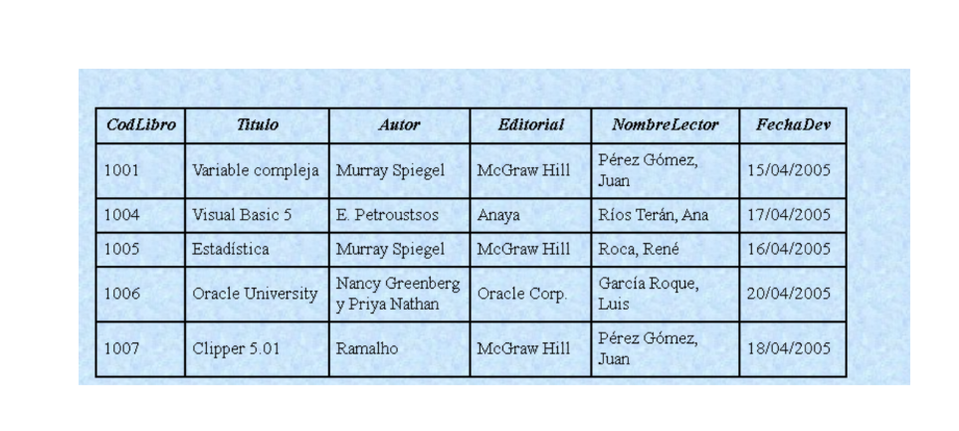
Catalogo Estado
ID_Estado | Descripcion

